图签栏
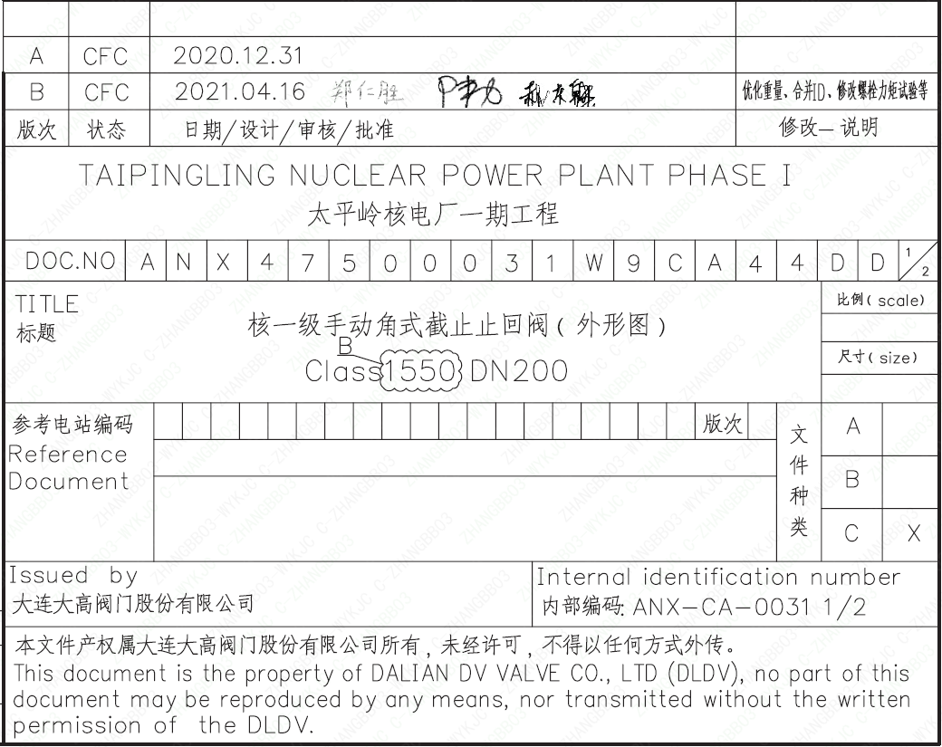
页码 | 文件编码 | 卷标 | 标题 | 参考文件编码 | 参考电站编码版次
1 | ANX47500031W9CA44DD | 1/2 | 核一级手动角式截止止回阀（外形图）Class1550 DN200

